Chi tiết địa chất
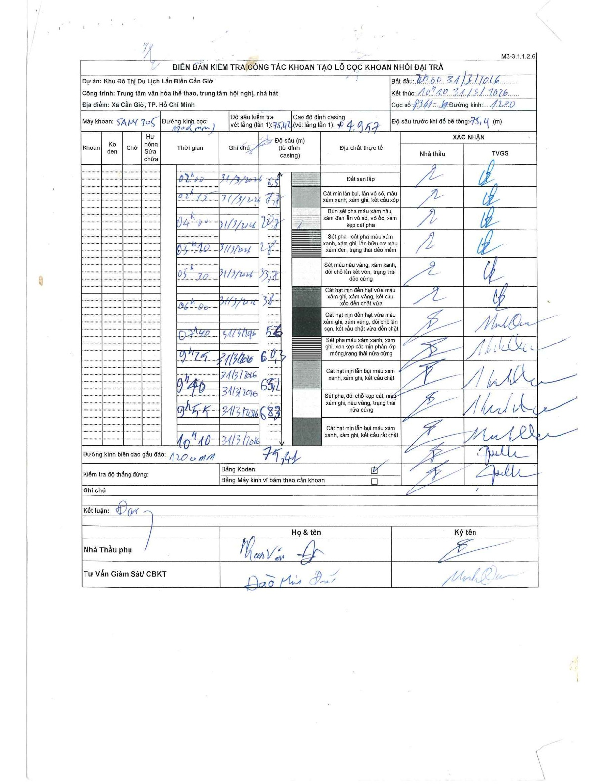
Dự án | Cần Giờ
Hạng mục | Trung tâm văn hóa thể thao, trung tâm hội nghị, nhà hát
Tên bộ phận | Xã Cần Giờ, TP. Hồ Chí Minh
Số hiệu cọc | P341
Tên Máy khoan | SGCT-KCN0002
Đường kính | D1200
Bắt đầu thi công | 00:00 31/03/2016
Kết thúc thi công | 11:10 31/03/2016

Địa chất TT | Đường kính | Mô tả lớp thiết kế | Từ (h) | Đến (h) | Cao độ từ | Cao độ đến | T.Gian (h) | Dài (m) | V (m/h) | Ghi chú
Đất san lấp | D1200 | Đất san lấp | 1:20 31/3/2016 | 02:00 31/3/2016 | 0 | -6.5 | 0.67 | 6.5 | 9.75
2 | D1200 | Cát mịn lẫn bụi, lẫn vỏ sò, màu xám xanh, xám ghi, kết cấu xốp | 02:00 31/3/2016 | 02:15 31/3/2016 | -6.5 | -7.7 | 0.25 | 1.2 | 4.8
3 | D1200 | Bùn sét pha màu xám nâu, xám đen lẫn vỏ sò, vỏ ốc, xem kẹp cát pha | 02:15 31/3/2016 | 04:00 31/3/2016 | -7.7 | -20.7 | 1.75 | 13 | 7.43
4 | D1200 | Sét pha - cát pha màu xám xanh, xám ghi, lẫn hữu cơ màu xám đen, trạng thái dẻo mềm | 04:00 31/3/2016 | 05:10 31/3/2016 | -20.7 | -27 | 1.17 | 6.3 | 5.4
5 | D1200 | Sét màu nâu vàng, xám xanh, đôi chỗ lẫn kết vón, trạng thái dẻo cứng | 05:10 31/3/2016 | 05:30 31/3/2016 | -27 | -33.7 | 0.33 | 6.7 | 20.1
6 | D1200 | Cát hạt mịn đến hạt vừa màu xám ghi, xám vàng, kết cấu xốp đến chặt vừa | 05:30 31/3/2016 | 06:00 31/3/2016 | -33.7 | -38 | 0.5 | 4.3 | 8.6
7 | D1200 | Cát hạt mịn đến hạt vừa màu xám ghi, xám vàng, đôi chỗ lẫn sạn, kết cấu chặt vừa đến chặt | 06:00 31/3/2016 | 07:40 31/3/2016 | -38 | -56 | 1.67 | 18 | 10.8
8 | D1200 | Sét pha màu xám xanh, xám ghi, xen kẹp cát mịn phân lớp mỏng, trạng thái nửa cứng | 07:40 31/3/2016 | 09:25 31/3/2016 | -56 | -60.3 | 1.75 | 4.3 | 2.46
9 | D1200 | Cát hạt mịn lẫn bụi màu xám xanh, xám ghi, kết cấu chặt | 09:25 31/3/2016 | 09:40 31/3/2016 | -60.3 | -65.2 | 0.25 | 4.9 | 19.6
10 | D1200 | Sét pha, đôi chỗ kẹp cát, màu xám ghi, nâu vàng, trạng thái nửa cứng | 09:40 31/3/2016 | 09:55 31/3/2016 | -65.2 | -68.3 | 0.25 | 3.1 | 12.4
11 | D1200 | Cát hạt mịn lẫn bụi màu xám xanh, xám ghi, kết cấu rất chặt | 09:55 31/3/2016 | 11:10 31/3/2016 | -68.3 | -75.41 | 1.25 | 7.11 | 5.69 | Độ sâu trước khi đổ bê tông: 75,41 (m)

ẢNH BIÊN BẢN GỐC

